상품제안서
스카이 웰 360도 회전 플렉서블 스마트폰 태블릿 자바라 거치대[인쇄무료] | 상품코드: F28261

 |  |  |  |  |  |  | 02-412-0044 | www.easy1.co.kr
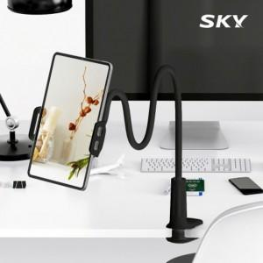

【상세/제작정보】 | <p>&nbsp;</p><p>&nbsp;</p>

【인쇄/포장옵션】 | 레이저 / 포장지포장

【공급단가】 | 수량 | 100~ | 300~ | 500~ | 1,000~ | 3,000~
*VAT별도 | 단가 | 4,920원 | 4,830원 | 4,710원 | 4,630원 | 4,510원

【상품 URL】 | http://www.easy1.co.kr/src/goods_detail.php?gdno=28261

